2018_data
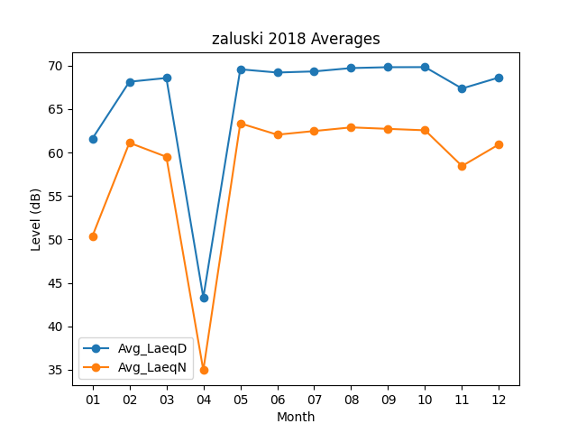
Month | Avg_LaeqD | Avg_LaeqN
01 | 61.612903226 | 50.387096774
02 | 68.146428571 | 61.121428571
03 | 68.577419355 | 59.506451613
04 | 43.316666667 | 34.946666667
05 | 69.577419355 | 63.358064516
06 | 69.206666667 | 62.053333333
07 | 69.335483871 | 62.474193548
08 | 69.719354839 | 62.893548387
09 | 69.82 | 62.723333333
10 | 69.829032258 | 62.558064516
11 | 67.366666667 | 58.446666667
12 | 68.635483871 | 60.938709677

